Example -Baidu
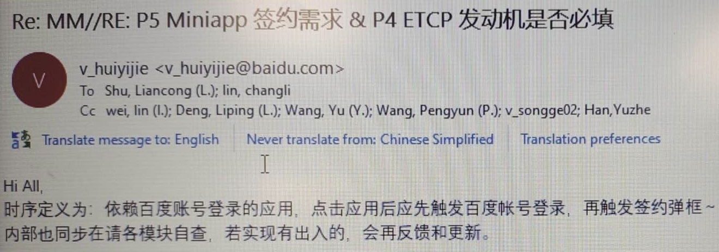
R09 hotfix 修改范围: 4.7 -4.21 提交到R09分支的合入修改
模块 | 类型 | jira号 | 描述 | 合入延峰仓库链接 | 需求来源和合入版本说明
安全 | 设计调整 | APIMCIM-xxxx | PKI APP specifies TLS 1.2 version for HTTPS | http://222.190.133.163:8090/c/android/project/ford_phase5/prebuilts/HY11/baidu/+/52602 http://222.190.133.163:8090/c/android/project/ford_phase5/prebuilts/HY11/baidu/+/52603 | 按照福特安全评审意见进行改进, 增强安全性, 对功能无影响, 且已通过测试
 | BUG修复 | APIMCIM-xxxx | 1.优化日志打印2.修复UI控件放大的bug3.优化隐私弹窗关闭注销逻辑 | http://222.190.133.163:8090/c/android/project/ford_phase5/prebuilts/HY11/baidu/+/53196

